Sheet1
整体UI锯齿严重，请优先解决。 | 总体
个别弹窗九宫格后有拉丝和格子，优先解决，保证效果。 | 总体
所有弹窗都给背景加半透明黑底（具体参考UI展示图） | 总体
所有拼图和字体问题请参照UI拼图规范图和字体规范图，也可以直接问设计师小鱼 | 总体
男主角头像太小 按素材100%不要缩放 女主角头像太高 | 主界面
世界聊天窗口回缩后按钮添加 按钮和聊天框不要有距离 字体颜色参照字体规范图 | 主界面 |  | 梓桥
缺少通告栏 | 主界面 |  | 这是世界聊天信息显示区域
npc对话框偏黑 请按原素材调整 | 主界面
宝箱按钮应该和活动在一排，打开宝箱界面无法关闭 | 宝箱
任务界面窗口尺寸位置，任务名称任务奖励底图，还有按钮尺寸与字体大小都不正确，请仔细参照UI展示图 | 任务
角色界面仓库加点分页按钮大小不对，选择后字体位置不对，（具体参考UI展示图） | 角色
未选择的标签页位置应该在石板的后面（很多界面都有这个问题） | 角色 | 正确
仓库格子有竖纹v,按钮缺少,进度条缺少，背景框渐变缺少 | 角色
加点界面潜力天赋值字体大小不对，缺少白色背景 | 角色
加点不操作是橙色和绿色小字应该不会出现，天赋值加减绿色字体没有数目变化； | 角色
战斗背包格子用错，并缺少按钮，字体大小颜色不对 | 角色
下拉框装饰叶子位置不对，下拉后黄色按钮应三角形向上，字体颜色不对， | 角色
左边角色展示的天赋潜力值没有加底框 | 角色
下拉框下拉后黄色按钮应三角形向上， | 宠物
出战乘骑备战的格子有多余的竖线 | 宠物
下拉框棕色背景绳子的底部有斑马线，请检查并去掉 | 宠物
分标签页用错素材，素材名称是btn_label1_selected 还有btn_label1_normal | 宠物
宠物技能及技能书请参照新的UI展示图 “宠物技能” | 宠物
这里的背景请换为frame_main3 加上渐变frame_main3_gradient1 | 宠物
技能格子显示不完全 | 宠物
未选择的标签页位置应该在石板的后面（很多界面都有这个问题） | 宠物 | 正确
升阶的装饰frame_main1_decorate可以向上移1~2个像素，现在有绿色线露在标签页下面 | 宠物
好友聊天界面参照世界聊天UI展示图 | 好友 | 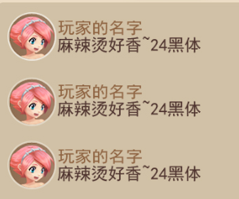
未选择的标签页位置应该在石板的后面（很多界面都有这个问题） | 好友 | 正确
按钮间距不对 选择按钮拉伸了 字的描边颜色不对 语音按钮位置不对 发送按钮用btn_send 不要拉伸 | 世界聊天
头像字体都参照展示图修改 | 世界聊天
最强王者聊天窗 按钮用btn_main1 不要拉伸 | 主界面
聊天按钮都用btn_main1 不要拉伸 | 竞技场
添加队友用头像框加+号 | 竞技场
进入战斗取消按钮用btn_send | 竞技场
表情的图标太占地方 建议只显示表情名称 例如：【开心】【衰】 |  |  | 字体颜色与小瑜沟通！
技能按钮更新一下 各个按钮的间距请按展示图再排好 | 战斗
战斗结算界面退出按钮用btn_main2 | 战斗
战斗结算星星出现动画需要修改 | 战斗 |  | 家陶
标签页不要拉伸 未选择的标签页位置应该在石板的后面（很多界面都有这个问题） | 竞技场宠物
宠物选中框素材是bg_selected1 请检查 头像大小也请检查 | 竞技场宠物
宠物头像框有竖边 界面缺少进度条 参照展示图改改 | 竞技场宠物
不要留空隙 记得加上【+】整个界面加半透黑底 | 竞技场宠物
字体大小请参照展示图 | 竞技场宠物
棕色背景应放在石块后面 字体颜色改白 | 竞技场角色
标签页缺少技能 素材用btn_label1_selected btn_label1_normal 不要拉伸 | 竞技场角色
标签页未选中标签放石块背景后面 字体位置按展示图对好 | 竞技场角色
仓库格子有竖纹v,按钮缺少,进度条缺少，背景框渐变缺少 icon请用新一批的 | 竞技场角色
选中技能后加号还在 | 竞技场角色
装备属性界面请与角色展示界面对齐 | 竞技场角色
装备属性界面请根据展示图改好 看不出区别 就问小鱼 | 竞技场角色
BUG 关闭角色界面后，角色属性弹窗还在 | 竞技场角色 | 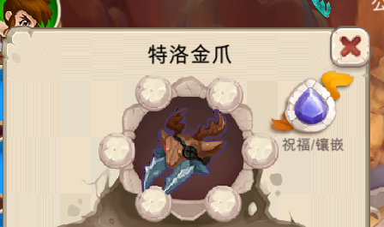
宝石镶嵌一点开 界面跳到角色界面下面 | 竞技场角色 |  | 交互与小瑜沟通！
BUG 宝石镶嵌 | 宝石镶嵌 | 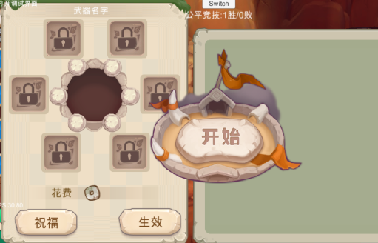
所有弹窗后面加半透黑底 | 家园
按钮请用btn_main2 原大小不拉伸 | 家园守卫
没有选中框bg_selected1 | 家园守卫
字颜色描边不对 | 家园守卫
请按照展示图重新排版 | 我的牧场
缺少当前已经选中的配置状态
宠物升阶需要配置为不可点状态 |  | 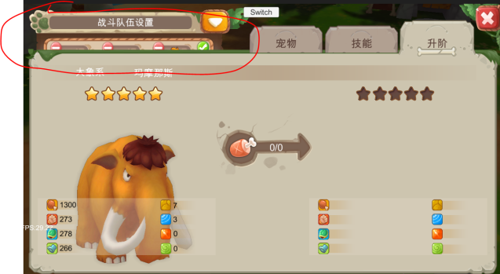
这个界面拼的效果存在问题 |  | 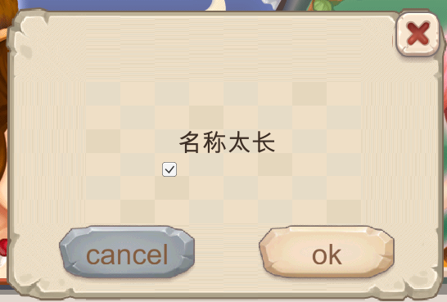
未替换所有宝箱素材 |  | 